Introdução


ESTAÇÃO PANQUECA |  | Equipe
 |  | Alunas | Número
 |  | Heloísa Marquezini | 8
 |  | Luana Marquezini | 12

Descrição do Negócio
A Estação Panqueca é o lugar ideal para os amantes de panquecas e boa comida, nossa panquecaria é um espaço acolhedor e moderno, onde você pode desfrutar de uma experiência gastronômica única. Com um ambiente que combina conforto e estilo, a Estação Panqueca é o destino ideal para reuniões de amigos, encontros familiares ou simplesmente para saborear uma refeição deliciosa. Oferecemos um menu diversificado que agrada a todos os paladares.

Objetivo e Produtos Oferecidos
Nosso objetivo é proporcionar uma experiência culinária inesquecível, onde cada mordida leva você a uma nova descoberta de sabores. A exemplos de produtos que são oferecidos temos a Panqueca de Frango, super recheada e saborosa, a suculenta Panqueca de Carne Moída e para a sobremesa, a deliciosa Panqueca de Nutella com morangos.
Horários de Funcionamento
Segunda à Sexta | 8h às 22h30
Sábado | 9h às 22h30
Domingo | 9h às 17h
Localização
Umuarama | Rua Porto Alegre, 6319
 | Alto São Francisco
Telefone para contato
(44) 9999-9999

Capital de giro
 | Curso Viabilidade de Projetos & Negócios – seleção de alternativas de investimento

Gráfico de ponto de equilíbrio
 | Vendas brutas | Despesas
Capital de giro necessário

Mês | Vendas brutas | Despesas variáveis | Despesas fixas | Resultado | Saldo acumulado | Despesas variáveis + fixas
1 | 1,683.00 | 7,242.54 | 1,570.00 | -7,129.54 | -7,129.54 | 8,812.54
2 | 3,935.80 | 1,280.00 | 1,660.00 | 995.80 | -6,133.74 | 2,940.00
3 | 4,801.30 | 1,624.72 | 1,660.00 | 1,516.58 | -4,617.16 | 3,284.72
4 | 5,682.90 | 1,716.99 | 1,660.00 | 2,305.91 | -2,311.25 | 3,376.99
5 | 6,865.30 | 1,807.11 | 3,160.00 | 1,898.19 | -413.06 | 4,967.11
6 | 8,598.90 | 1,999.92 | 3,160.00 | 3,438.98 | 3,025.92 | 5,159.92
7 | 9,533.00 | 2,085.31 | 3,160.00 | 4,287.69 | 7,313.61 | 5,245.31
8 | 10,941.40 | 2,207.63 | 3,160.00 | 5,573.77 | 12,887.38 | 5,367.63
9 | 11,829.90 | 2,299.42 | 3,160.00 | 6,370.48 | 19,257.86 | 5,459.42
10 | 12,878.90 | 2,401.62 | 3,160.00 | 7,317.28 | 26,575.14 | 5,561.62
11 | 13,843.40 | 2,518.44 | 3,160.00 | 8,164.96 | 34,740.10 | 5,678.44
12 | 14,705.00 | 2,618.62 | 3,660.00 | 8,426.38 | 43,166.48 | 6,278.62

Ponto de Equilíbrio |  | Mês 6 |  |  |  |  | Obs.: o ponto de equilíbrio é atingido quando a curva azul (de vendas brutas) cruza a curva laranja de total de depesas)

Anexos
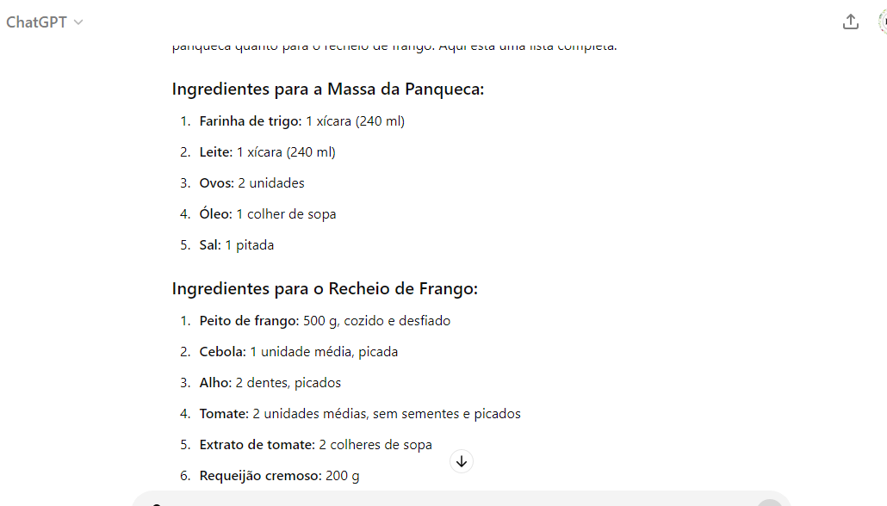
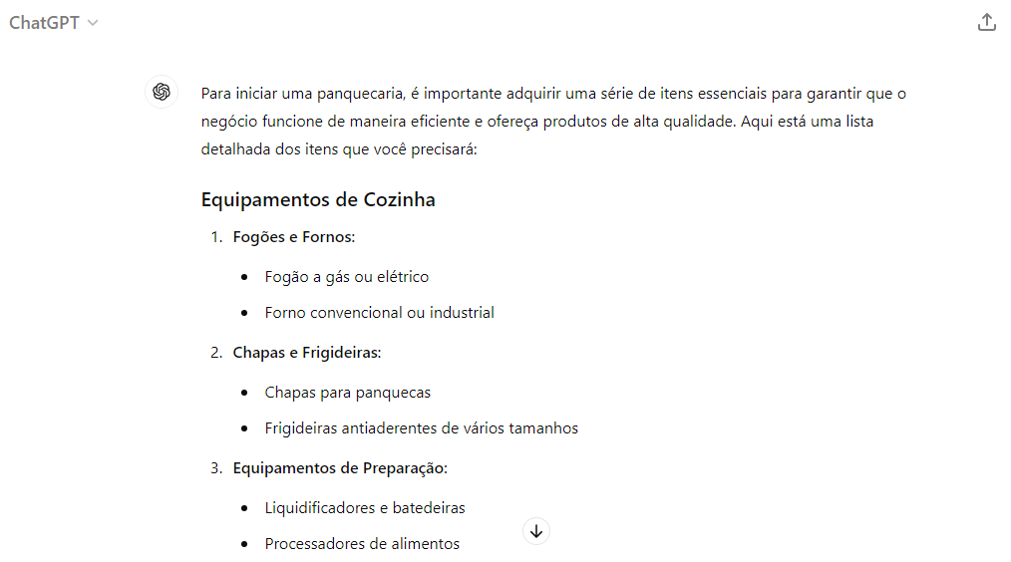
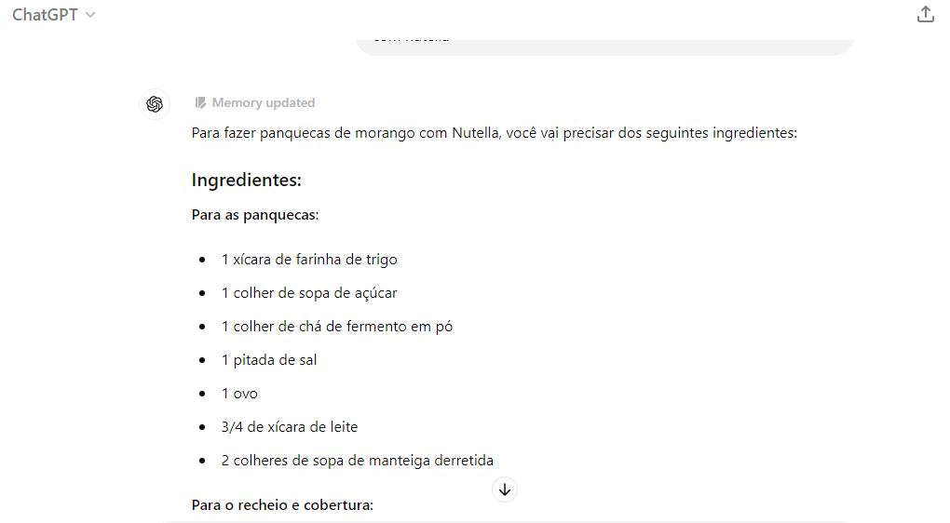
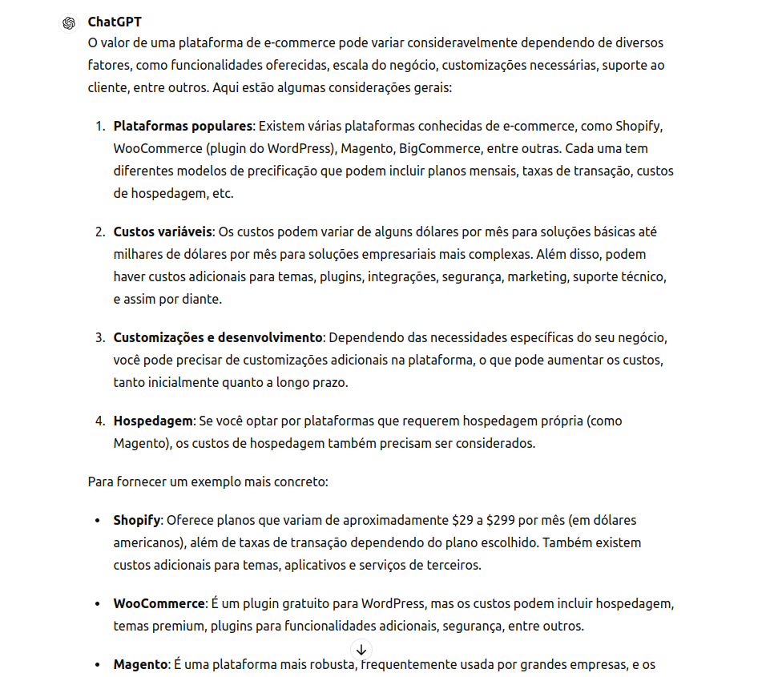
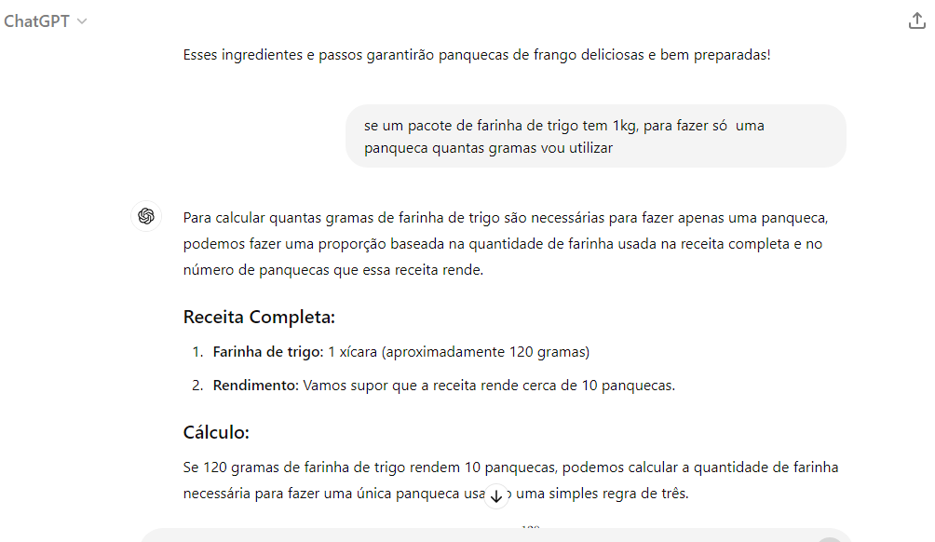
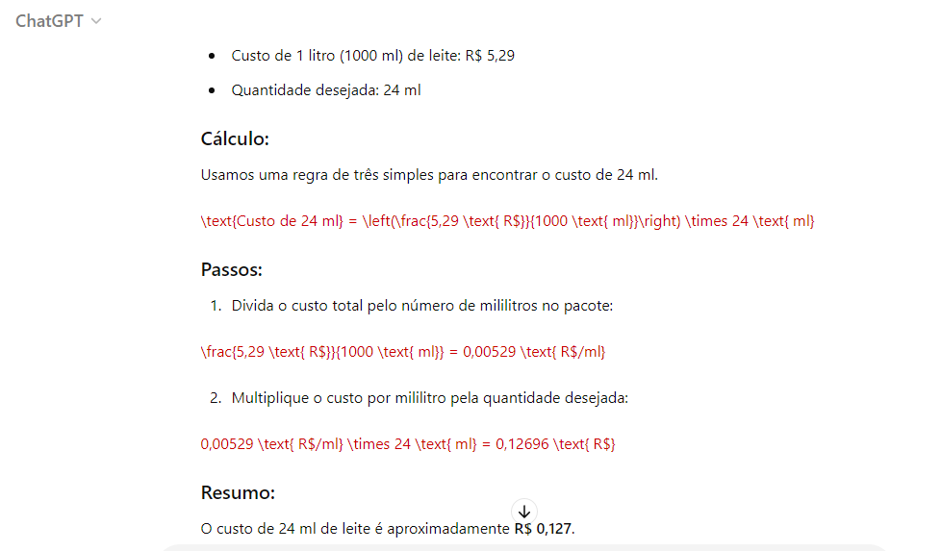
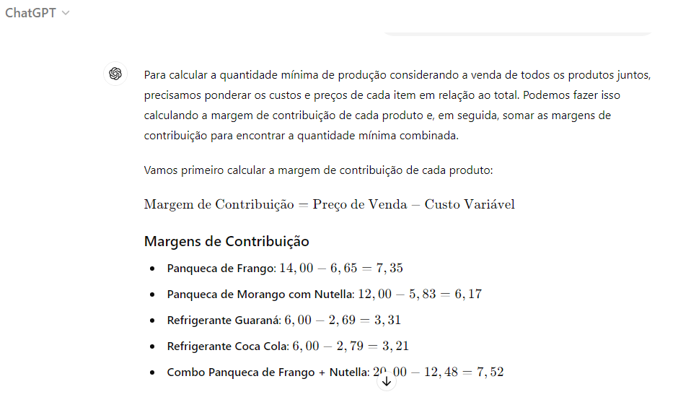
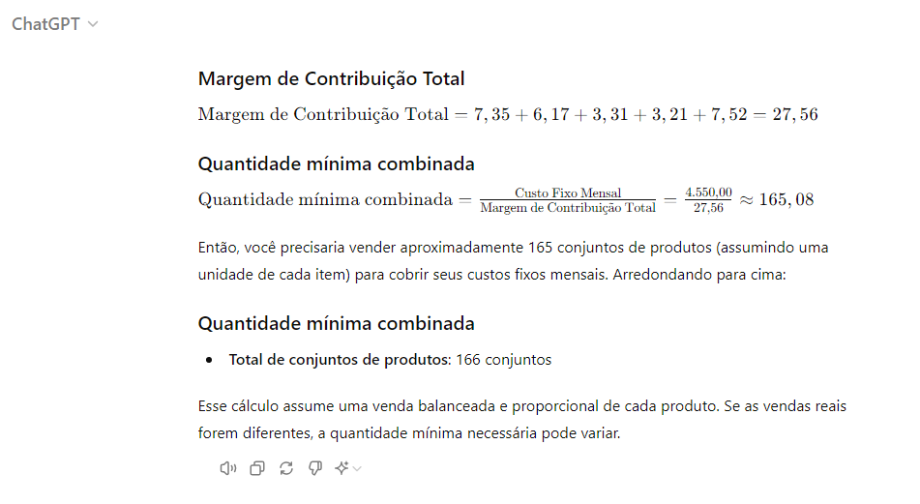
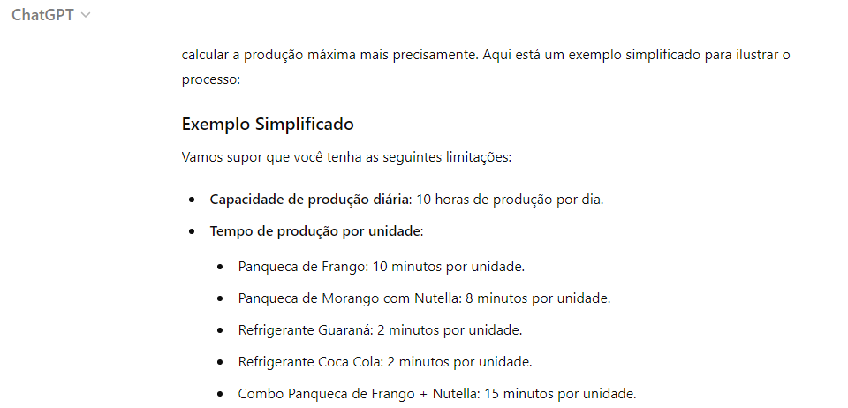
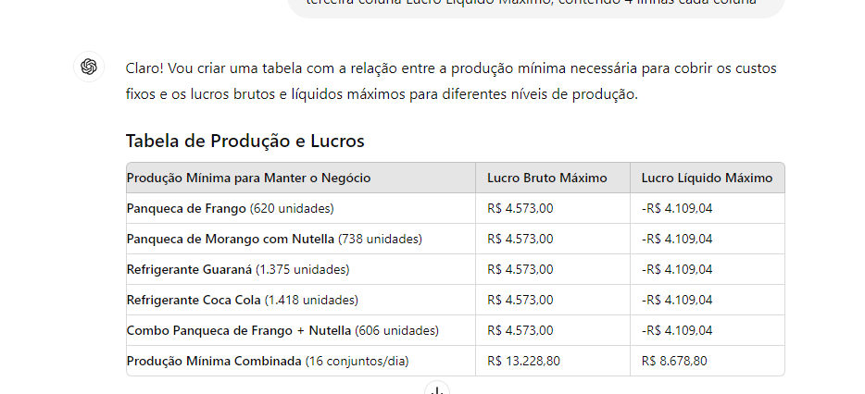
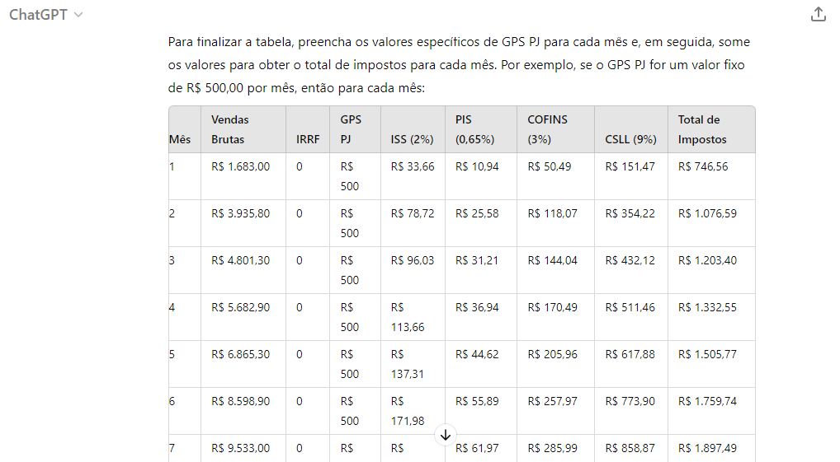
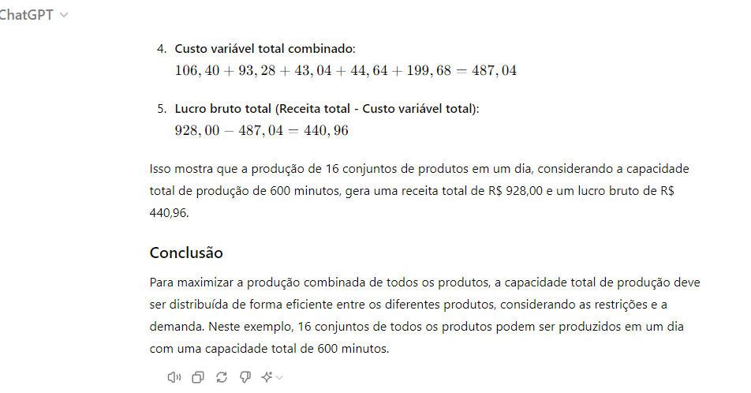
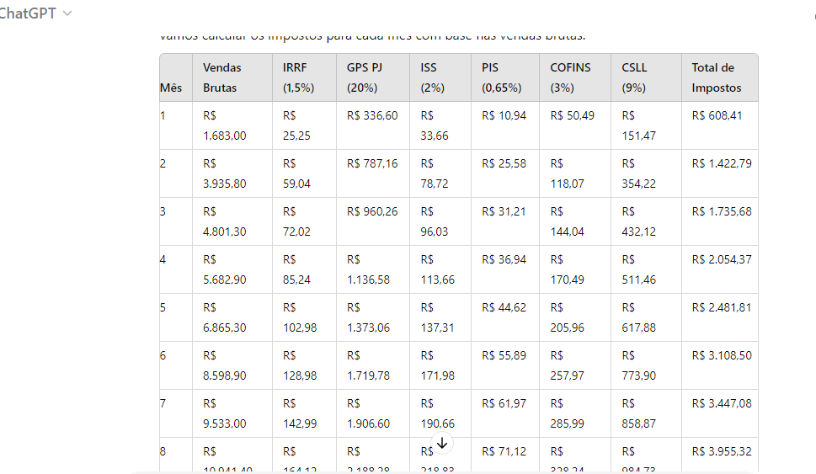
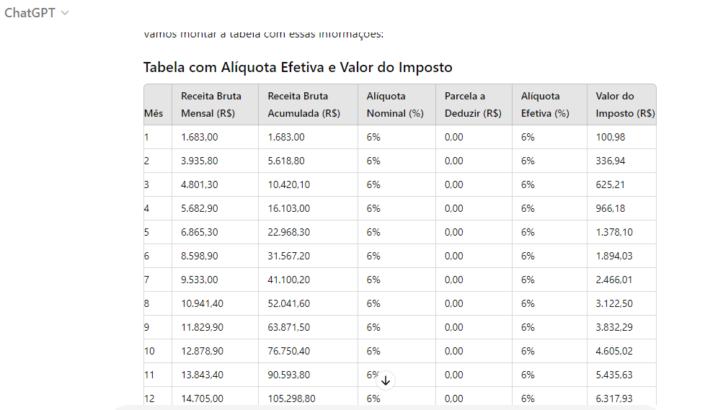
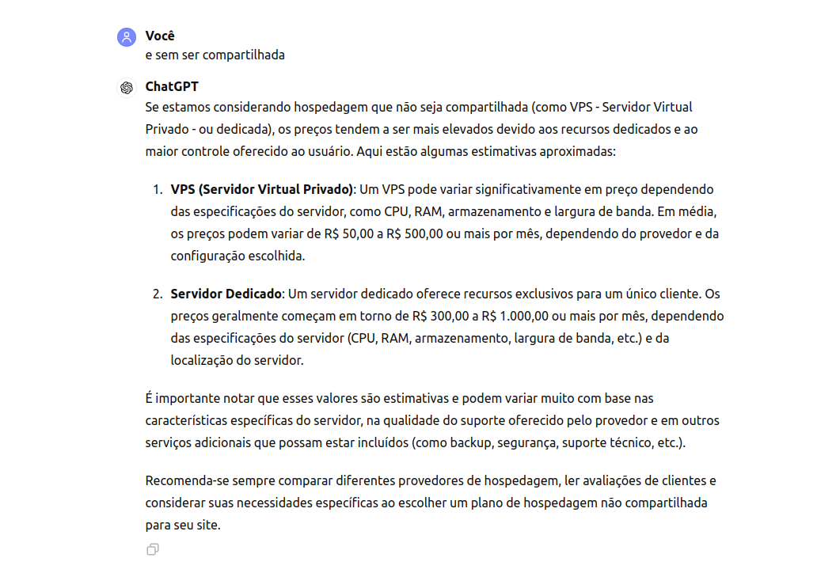
Anexos

